카카오선물하기_카드형
플랫폼 | 순위 | 1위 | 2위 | 3위 | 4위 | 5위 | 6위 | 7위 | 8위 | 9위 | 10위
건강식품·영양제 | 썸네일 | 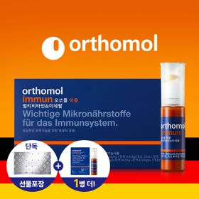 | 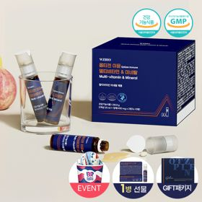 | 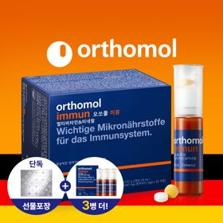 | 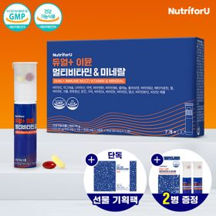 | 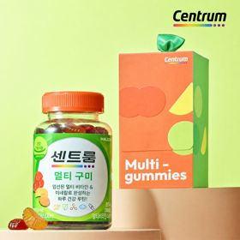 | 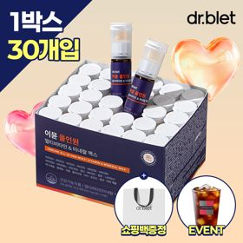 | 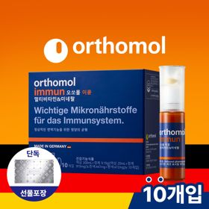 | 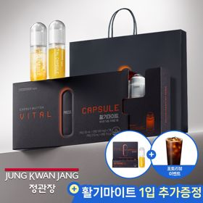 | 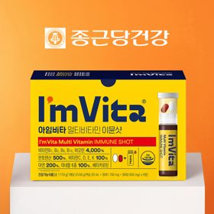 | 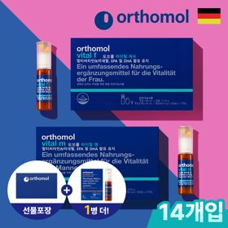
 | 카테고리 | 멀티비타민/종합비타민 | 멀티비타민/종합비타민 | 멀티비타민/종합비타민 | 멀티비타민/종합비타민 | 멀티비타민/종합비타민 | 멀티비타민/종합비타민 | 멀티비타민/종합비타민 | 홍삼/인삼 | 멀티비타민/종합비타민 | 기타/특수목적
 | 브랜드 | 오쏘몰 | 옵티젠 | 오쏘몰 | 뉴트리포유 | 센트룸 | 닥터블릿 | 오쏘몰 | 정관장 | 종근당건강 | 오쏘몰
 | 상품명 | 독일 명품 비타민 오쏘몰 이뮨 멀티비타민&미네랄 8입(7+1) - 추석 기프트 에디션 (공식수입) | "한국인 맞춤 명품 비타민" 옵티젠 이뮨 멀티비타민&미네랄 10입+1입 / 1박스 (+1입 추가 GIFT/선물패키지) | '3입 증정' "독일 명품 비타민" 오쏘몰 이뮨 멀티비타민&미네랄 30+3입 - 추석 기프트 에디션 | 명품 비타민 뉴트리포유 듀얼+ 이뮨 종합 멀티비타민&미네랄 7입+2입 증정 - 선물하기 단독 에디션 | [센트룸] 맛있는 멀티비타민 미네랄 멀티구미 (80구미) | "올인원 명품비타민" 이뮨비타민 올인원 멀티비타민&미네랄 프로 30병+올레샷1박스+쇼핑백증정 | 독일 명품 비타민 오쏘몰 이뮨 멀티비타민&미네랄 10입 - 추석 기프트 에디션 (공식수입) | 신상비타민선물 [정관장] 활기마이트(액상30ml+분말500mg) 7입 + [증정] 1입 | 비타민 선물 추천 아임비타 멀티비타민 이뮨샷 1박스(5입) / 비타민선물 응원선물 에너지 선물 직장동료 선물 | '1입 추가 증정' "성별 맞춤 설계" 오쏘몰 바이탈 m/f 14+1입 - 시그니처 기프트 에디션 (공식수입)
 | 평점 | 4 | 4 | 4 | 4 | 4 | 4 | 4 | 4 | 4 | 4
 | 리뷰수 | 16016 | 15355 | 3344 | 8695 | 6450 | 727 | 776 | 1626 | 2611 | 767
 | 긍정리뷰 | 선물용으로 높은 만족도 — 예쁜 포장과 알찬 구성으로 선물 시 받는 사람의 만족도가 높음 편하게 섭취 가능한 제형 — 액상과 알약을 함께 간편하고 맛있게 먹을 수 있음 체력 회복 및 피로 개선 — 섭취 후 기운이 나고 피로 회복과 감기 증상 완화에 도움이 됨 | 피로 해소 및 체력 증진 — 섭취 후 오후 피로감이 줄어들고 버티는 힘이 생김 정성스러운 선물용 패키지 — 아담한 포장과 쇼핑백이 함께 제공되어 선물하기에 적합함 편안한 알약 목넘김 — 알약 크기가 목을 넘기기에 부담이 없고 먹기 편리함 | 뛰어난 피로 회복 효과 — 하루 종일 일해도 아침에 가뿐하고 피로감이 많이 해소됨 고급스러운 포장 상태 — 패키지가 고급스럽게 포장되어 도착하여 선물용으로 좋음 맛있고 간편한 복용 — 맛이 좋아 섭취 부담이 없고 먹기 편리함 | 올인원 섭취의 간편함 — 여러 영양제를 따로 먹지 않고 한 번에 간편하게 챙길 수 있음 피로 회복 및 체력 증진 — 힘들 때 먹으면 체력이 회복되고 피로가 덜한 느낌을 받음 알찬 혜택과 뛰어난 휴대성 — 추가 증정 구성이 알차고 가방에 쏙 들어가는 크기로 휴대하기 좋음 | 상큼하고 맛있는 젤리 — 상큼하고 쫄깃하여 부담 없이 맛있게 먹기 좋은 젤리 형태임 활력 충전 및 기분 전환 — 부담 없이 먹으며 비타민을 충전하고 활력을 얻을 수 있음 귀여운 증정품 포함 — 함께 구성된 로고 키캡이 귀엽고 소장 가치가 있음 | 확실한 피로 개선 효과 — 지치고 피로할 때 먹으면 효과가 빠르게 체감됨 간편한 휴대 및 마시는 제형 — 한 병씩 들고 다니며 마실 수 있어 출근길이나 외출 시 간편함 맛있고 부담 없는 섭취 — 맛이 좋아서 온 가족이 원샷으로 부담 없이 먹을 수 있음 | 예쁜 선물용 포장 — 선물 포장이 이쁘게 되어 있어 주고받기 부담스럽지 않음 체력 충전 및 건강 증진 — 힘들 때 먹으면 힘이 나고 건강해지는 느낌을 받음 간편한 복용과 빠른 배송 — 먹기가 편리하며 배송이 빠르게 도착함 | 간편한 원스탑 섭취 방식 — 눌러서 가루를 내려 섞어 마시는 신기하고 간편한 형태임 음료 같은 상큼한 맛 — 약 같지 않고 음료수처럼 맛있게 복용할 수 있음 고급스러운 포장 디자인 — 패키지가 예쁘고 고급스러워 선물용으로 아주 적합함 | 고급스러운 패키지 구성 — 추석 패키지와 동봉된 젤리 구성이 정성스럽고 감동적임 피로 해소 도움 체감 — 피곤할 때 하나씩 먹으면 몸이 좋아하는 것이 느껴지고 피로감이 덜함 빠른 배송 및 편리함 — 배송이 빠르고 매일 간편하게 챙겨 먹기 좋음 | 한 번에 챙기는 영양 케어 — 필요한 영양소를 한 번에 케어할 수 있어 중년 남성 필수템임 편리한 휴대 및 섭취 — 하루 하나씩 들고 다니며 먹기 쉽고 섭취가 간편함 고급스러운 디자인 포장 — 포장 디자인이 만족스러워 선물받은 느낌을 줌
 | 부정리뷰 |  | 배송 중 포장재 파손 — 배송 과정에서 선물 박스가 파손되어 전달됨 | 기저질환자 섭취 주의 — 당뇨 등 기저질환이 있는 경우 직접 복용하기에 부담이 있음 |  | 아쉬운 젤리 식감 — 젤리의 식감이 조금 단단하여 더 말랑했으면 하는 아쉬움이 있음 |  |  | 생각보다 큰 제품 용기 — 제품의 실물 크기가 생각했던 것보다 다소 큼 | 아쉬운 제품 수량 — 지속적으로 복용하기에 수량이 다소 부족하게 느껴짐
 | 판매가 | 34,000원 | 26,900원 | 105,000원 | 19,900원 | 24,000원 | 52,900원 | 43,000원 | 35,000원 | 15,900원 | 59,800원
 | 링크 | 바로가기 | 바로가기 | 바로가기 | 바로가기 | 바로가기 | 바로가기 | 바로가기 | 바로가기 | 바로가기 | 바로가기

플랫폼 | 순위 | 1위 | 2위 | 3위 | 4위 | 5위 | 6위 | 7위 | 8위 | 9위 | 10위
다이어트·이너뷰티 | 썸네일 | 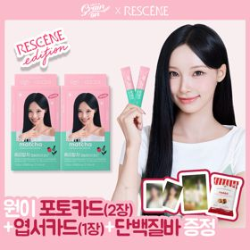 | 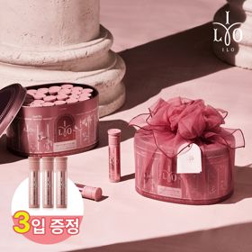 | 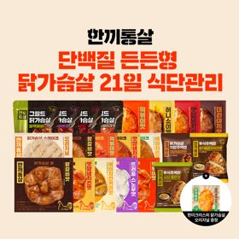 | 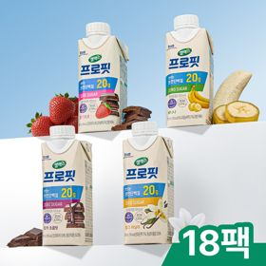 | 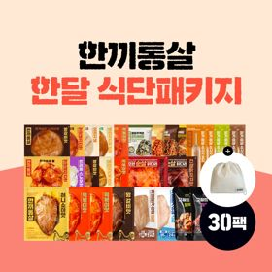 | 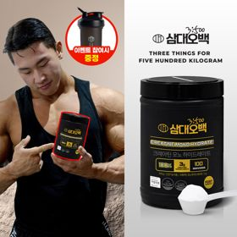 | 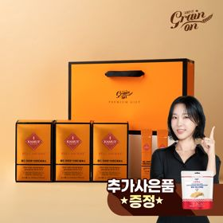 | 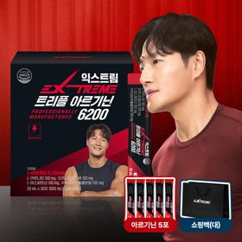 | 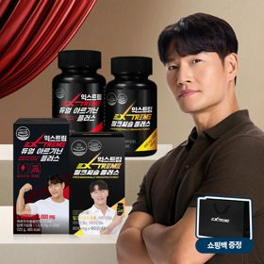 | 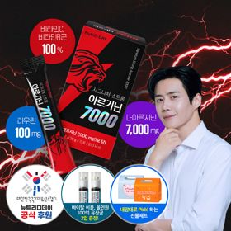
 | 카테고리 | 기타/특수목적 | 피부/미용 | 다이어트/체중관리 | 다이어트/체중관리 | 다이어트/체중관리 | 다이어트/체중관리 | 기타/특수목적 | 다이어트/체중관리 | 다이어트/체중관리 | 다이어트/체중관리
 | 브랜드 | 그레인온 | 아일로 | 한끼통살 | 셀렉스 | 한끼통살 | 삼대오백 | 그레인온 | 익스트림 | 익스트림 | 뉴트리디데이
 | 상품명 | [리센느에디션] 베리말차 캡슐레이션 효소 1.8g 30포, 2개 | '3입 증정' "선물하기 1등 콜라겐" 아일로 타입1 콜라겐 비오틴 앰플 28일분 오간자 에디션+ 앰플 3입 추가 증정 | [한끼통살] 단백질 든든형 닭가슴살 21일식단관리+ (증정)현미크리스피 닭가슴살 오리지널 1개 | 셀렉스 프로핏 맛있는 완전단백질 250ml 18팩 딸기초코/모카초콜릿/밀크바닐라/바나나 택1 | [한끼통살] 닭가슴살 한달식단 패키지 30팩+(증정)보냉백 | [운동선물/헬스] 삼대오백 모노 크레아틴 100서빙 운동 필수템 | [그레인온] 골드 카무트 브랜드밀 효소 3개월(+선물포장) +파로저당 단백칩 증정 | 아르기닌 증정 남친 활력선물 대한민국 NO.1 김종국 트리플아르기닌 6200 (30포) + 아르기닌 추가 증정 | 아메리카노 증정 에너지 활력선물 [김종국 추천세트]익스트림 아르기닌정 (2개월분) & 밀크씨슬 플러스 (2개월분) + 쇼핑백 증정 | "이게 바로 찐! 초고함량" 액상스틱 L-아르기닌 7000 3박스 [케이스 동봉]
 | 평점 | 4 | 4 | 4 | 4 | 4 | 4 | 4 | 4 | 4 | 4
 | 리뷰수 | 16 | 731 | 50 | 213 | 142 | 1899 | 1654 | 248 | 1534 | 39
 | 긍정리뷰 | 뛰어난 콜라보 굿즈 구성 — 포토카드, 엽서 등 굿즈 퀄리티가 훌륭하여 소장 가치가 높음 맛있는 베리말차 라떼 맛 — 우유에 섞으면 딸기말차라떼처럼 맛있고 간편하게 즐길 수 있음 풍성한 사은품 혜택 — 고단백질바 등 다양한 구성품을 함께 챙겨주어 만족스러움 | 매우 고급스러운 포장 — 은은하고 고급스러운 색상의 포장으로 선물 가치가 높음 피부 상태 개선 체감 — 복용 후 피부가 한결 맑아지는 듯한 느낌을 체감함 알찬 샘플 추가 구성 — 본품 외에 추가 샘플이 증정되어 만족도가 높음 | 부담 없는 가성비 패키지 — 저렴한 가격에 풍성한 수량을 구매할 수 있어 경제적임 질리지 않는 다양한 맛 — 메뉴가 다채롭고 양념이 자극적이지 않아 매일 먹기 좋음 간편한 전자레인지 조리 — 전자레인지 조리로 다이어트 식단을 간편하게 해결할 수 있음 | 비린 맛 없는 깔끔함 — 단백질 음료 특유의 비리고 텁텁한 맛없이 일반 모카라떼나 초코우유처럼 맛있음 부드러운 목넘김과 속 편안함 — 목넘김이 부드럽고 복용 후 속이 더부룩하지 않음 휴대하기 편한 슬림 패키지 — 패키지가 슬림하여 가방에 넣어 다니며 챙겨 마시기 유용함 | 골라 먹는 다채로운 종류 — 다양한 종류로 구성되어 하나씩 골라 먹는 재미가 있음 합리적인 할인 가격 — 알찬 패키지 구성을 저렴한 세일 가격으로 구매 가능함 유용한 보냉파우치 증정 — 증정되는 보냉백이 도시락을 싸 다닐 때 요용함 | 귀여운 키링 증정 혜택 — 함께 구성된 키링 증정품의 만족도가 매우 높음 물이나 음료에 잘 섞임 — 물이나 음료에 타서 먹기 부담이 없고 간편함 체감되는 운동 및 근육 효과 — 지속 섭취 시 몸이 커지고 득근하는 효과를 느낌 | 고소한 군고구마 맛 — 군고구마 맛이 나며 부담 없이 맛있게 먹을 수 있음 속 편한 소화 및 배변 도움 — 식후 더부룩함과 답답함이 줄어들고 배변 활동에 도움이 됨 간편한 스틱 포장 — 한 포씩 포장되어 있어 가지고 다니며 챙겨 먹기 편함 | 확실한 활력 및 체력 증진 — 초고함량 아르기닌 섭취로 체력, 지구력, 집중력 향상에 도움 됨 편리한 1포 개별 포장 — 개별 포장되어 있어 휴대가 쉽고 하루 1포로 간편하게 섭취함 선물용으로 우수한 패키지 — 고급스러운 포장 디자인과 쇼핑백이 함께 제공되어 선물용으로 제격임 | 체감되는 일상 피로 해소 — 섭취 후 아침에 몸이 가볍고 일상 피로가 줄어듦 간편한 알약 제형 — 알약 형태로 되어 있어 매일 부담 없이 챙겨 먹기 편리함 알찬 2개월분 세트 구성 — 아르기닌과 밀크씨슬(마카) 조합의 넉넉한 2개월분 구성이 만족스러움 | 피로 회복 및 운동 지원 — 아침 공복에 복용 시 가벼운 느낌이 들고 피로 회복과 운동에 도움이 됨 부담 없는 레몬맛 액상 — 상큼한 레몬맛 액상이라 물에 타 먹거나 그냥 먹기 부담 없음 외출 시 용이한 휴대성 — 액상 스틱 타입으로 외출할 때 간편히 챙기기 좋음
 | 부정리뷰 |  | 즉각적 효과 확인의 한계 — 복용 초반에는 효과를 즉시 체감하기 어려움 | 배송 중 제품 해동 — 배송 시 제품이 완전히 녹아 도착하는 문제가 있음 |  | 배송 시 상품 해동 문제 — 도착했을 때 제품이 많이 녹아 있는 경우가 있음
 | 판매가 | 24,900원 | 65,900원 | 39,900원 | 28,900원 | 49,900원 | 17,900원 | 46,900원 | 43,900원 | 25,900원 | 30,900원
 | 링크 | 바로가기 | 바로가기 | 바로가기 | 바로가기 | 바로가기 | 바로가기 | 바로가기 | 바로가기 | 바로가기 | 바로가기

다이소몰_카드형
플랫폼 | 순위 | 1위 | 2위 | 3위 | 4위 | 5위 | 6위 | 7위 | 8위 | 9위 | 10위
다이소몰 | 썸네일 |  | 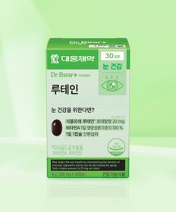 |  | 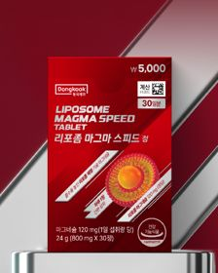 |  |  |  |  |  | 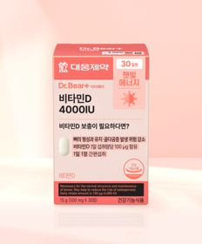
 | 카테고리 | 기타/특수목적 | 루테인/눈건강 | 멀티비타민/종합비타민 | 기타/특수목적 | 기타/특수목적 | 기타/특수목적 | 다이어트/체중관리 | 기타/특수목적 | 기타/특수목적 | 비타민D
 | 브랜드 | 닥터블릿 | 대웅제약 | 안국약품 | 동국제약 | 종근당건강 | 동국제약 | 셀트리온 | 종근당건강 | 동국제약 | 대웅제약
 | 상품명 | 닥터블릿 푸응 7 Days 슬립앤버닝 14정 7일분 | 대웅제약 루테인 30정 30일분 | 안국약품 브이팩 여성용 올인원 멀티 비타민 7포 | 동국제약 리포좀 마그마 스피드 30정 | 종근당건강 관절연골엔 MSM 60정 30일분 | [신혜선 PICK] 동국제약 마데카 PDRN 필름 10매 10일분 | [다영 PICK] 셀트리온 다이어트 한 잔 슬림 S 프레소 10포 5일분 | [김우빈 PICK] 종근당건강 아임비타 비타민B 2000 30정 30일분 | [신혜선 PICK] 동국제약 마데카 글루타치온 필름 12매 12일분 | 대웅제약 비타민D 4000IU 30정 30일분
 | 평점 | 4.8 | 4.8 | 4.8 | 4.7 | 4.7 | 4.7 | 4.7
 | 리뷰수 | 64 | 3835 | 328 | 362 | 413 | 75 | 2428
 | 긍정리뷰 | 수면 질 개선 효과 — 새벽에 깨지 않고 숙면을 취하는 데 효과가 있음 체중 유지 관리 도움 — 음식을 많이 섭취해도 체중이 증가하지 않도록 도와줌 편리한 복용 편의성 — 사용 방법이 간편하여 꾸준히 챙겨 먹기 좋음 | 부담 없는 가성비 — 가격 대비 품질이 뛰어나 부담 없이 꾸준히 구매하기 좋음 눈 건강 관리 도움 — 눈 건강을 챙기는 데 도움이 되어 꾸준히 섭취함 제약사 신뢰도 및 재구매 — 대웅제약 브랜드 신뢰도가 높아 지속해서 재구매함 | 편리한 소포장 휴대성 — 소포장으로 구성되어 휴대하기 편하고 매일 잘 챙겨 먹게 됨 컨디션 회복 및 피로 개선 — 일주일 복용 후 컨디션이 좋아지고 피로감이 줄어듦 믿을 수 있는 제약사 상품 — 제약사 브랜드를 믿고 살 수 있으며 가성비가 훌륭함 | 리포좀 제형의 적절함 — 동국제약의 리포좀 스탈 제형으로 함량이 적당함 저렴하고 다양한 가성비 — 제품군이 다양하고 저렴하게 좋은 제품을 살 수 있음 다리 쥐 완화 효과 — 종아리에 쥐가 자주 나는 증상이 많이 개선됨 | 관절 및 무릎 관리 도움 — 불편한 관절과 무릎 건강 개선을 위해 챙겨 먹기 좋음 전문가 추천 제품 신뢰 — 약사들이 추천하는 유명 브랜드 제품이라 믿음이 감 지속적인 복용 적합성 — 부담 없이 매일 꾸준히 먹을 수 있음 | 녹여 먹는 편한 필름 제형 — 알약이나 젤리보다 잘 녹아 복용하기가 매우 편리함 부담 없는 새콤한 맛 — 많이 달지 않고 새콤하여 맛있게 먹기 좋음 착한 가격과 뛰어난 품질 — 가격이 저렴하면서도 믿고 살 수 있는 품질임 | 고소하고 맛있는 커피맛 — 아메리카노처럼 고소하고 맛있어 외부 커피 대용으로 마시기 좋음 수면 방해 없는 섭취 — 마신 후에도 잠이 잘 와서 카페인 부담 없이 마실 수 있음 배변 활동 원활 도움 — 점심 식사 후 마시면 화장실을 잘 가게 됨
 | 부정리뷰 |  |  |  |  |  |  | 아쉬운 체중 감량 효과 — 맛과 편의성은 좋으나 직접적인 다이어트 효과는 체감하기 어려움
 | 판매가 | 5,000원 | 3,000원 | 5,000원 | 5,000원 | 5,000원 | 5,000원 | 2,000원 | 5,000원 | 5,000원 | 3,000원
 | 링크 | 바로가기 | 바로가기 | 바로가기 | 바로가기 | 바로가기 | 바로가기 | 바로가기 | 바로가기 | 바로가기 | 바로가기

올리브영_카드형
플랫폼 | 순위 | 1위 | 2위 | 3위 | 4위 | 5위 | 6위 | 7위 | 8위 | 9위 | 10위
올리브영 | 썸네일 | 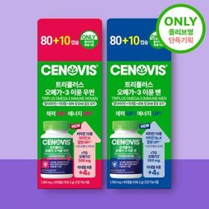 | 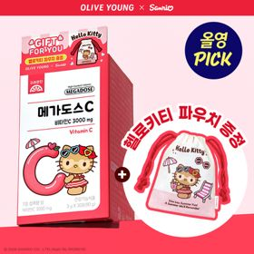 | 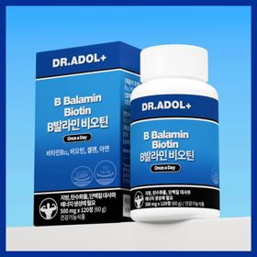 | 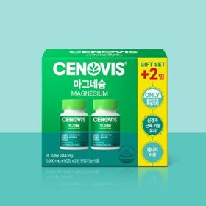 | 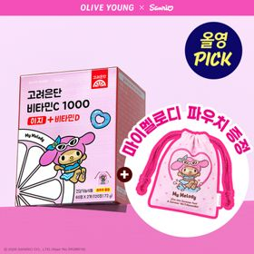 | 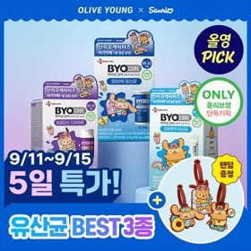 | 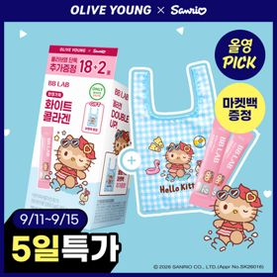 | 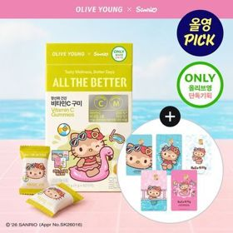 | 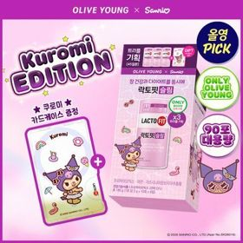 | 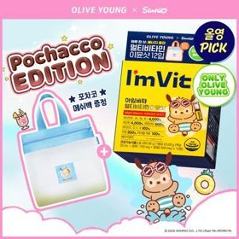
 | 카테고리 | 루테인/눈건강 | 비타민C/항산화 | 피부/미용 | 마그네슘 | 비타민C/항산화 | 다이어트/체중관리 | 피부/미용 | 비타민C/항산화 | 기타/특수목적 | 멀티비타민/종합비타민
 | 브랜드 | 세노비스 | 고려은단 | 닥터아돌 | 세노비스 | 고려은단 | 바이오코어유산균 | 비비랩 | 올더베러 | 락토핏 | 아임비타
 | 상품명 | [올영단독] 세노비스 트리플러스 오메가3 이뮨 우먼/맨 80+10캡슐 기획(45일분) | [9월 올영픽] 고려은단 메가도스C 비타민C 3000mg 30포 (+헬로키티 파우치) | 닥터아돌 B발라민 비오틴 120정 (2개월분) | 세노비스 마그네슘 180정 기획 (6개월분) | [9월 올영픽] 고려은단 비타민C1000 이지+비타민D 120정 (+마이멜로디 파우치) (60일분) | [9월 올영픽/산리오콜라보] CJ 바이오코어 유산균 3종 (피부/다이어트/500억) (+산리오 러기지택) | [산리오캐릭터즈에디션/9월올영픽] 비비랩 화이트 콜라겐 18포 기획 (+2포) (+헬로키티 마켓백) | [산리오 에디션] 올더베러 비타민C 구미 60구미 (30일분)(+헬로키티 카드스티커) | [9월 올영픽] 락토핏 슬림 30포 트리플 기획 (+쿠로미 카드케이스) (45일분) | [9월 올영픽/김우빈PICK] 아임비타 멀티비타민 이뮨샷 12입 (+포차코 메쉬백) (12일분)
 | 평점 | 4.9 | 4.9 | 4.4 | 4.9 | 4.9 | 4.8 | 4.9 | 4.9 | 4.8 | 4.9
 | 리뷰수 | 2278 | 5586 | 30 | 200 | 15381 | 12356 | 2100 | 167 | 7676 | 10921
 | 긍정리뷰 | 올영세일 대표 쟁임템 — 올리브영 세일 기간에 구매하여 건강을 챙기기 좋은 제품임 | 체감되는 피로 개선 효과 — 고용량 비타민C 복용으로 피로도 체감이 크게 달라짐 높은 만족도의 정착템 — 복용 후 컨디션 유지에 만족도가 높아 지속해서 정착하게 됨 |  |  | 비타민C와 D의 복합 케어 — 면역 관리를 위한 비타민C와 실내 생활에 필요한 비타민D를 함께 챙김 꾸준한 에너지 관리 — 부족한 에너지를 채워주어 오랫동안 정착하여 복용하기 좋음 고려은단 브랜드 가성비 — 믿을 수 있는 품질과 뛰어난 가성비를 제공함 |  | 맛있는 복숭아맛 제형 — 자두사탕 느낌의 복숭아맛이라 거부감 없이 챙겨 먹기 좋음 높은 저분자 콜라겐 함량 — 저분자 콜라겐 함량이 높아 속부터 화사한 피부 관리에 도움이 됨 매력적인 산리오 굿즈 — 헬로키티 마켓백 등 귀여운 기획 굿즈가 함께 제공됨 | 소장 가치 높은 캐릭터 콜라보 — 헬로키티 굿즈와 스티커 구성으로 만족도가 높음 아이들도 좋아하는 구미 제형 — 맛있는 젤리 제형이라 아이들과 함께 즐기기 적합함 |  | 즐겨 먹는 이뮨 비타민 — 피로할 때 즐겨 마시는 대표 멀티비타민 제품임 포차코 메쉬백 증정 혜택 — 귀여운 포차코 메쉬백 증정이 포함되어 구매 만족도가 높음
 | 부정리뷰 |  | 강한 신맛의 자극 — 가루 제형 특성상 신맛이 다소 강하게 느껴질 수 있음
 | 판매가 | 26,500원 | 9,900원 | 30,600원 | 27,900원 | 10,900원 | 12,500원 | 11,900원 | 8,900원 | 24,400원 | 24,900원
 | 링크 | 바로가기 | 바로가기 | 바로가기 | 바로가기 | 바로가기 | 바로가기 | 바로가기 | 바로가기 | 바로가기 | 바로가기

